Voorblad 2022
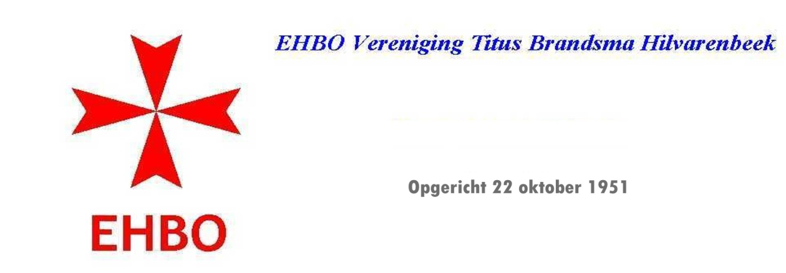

 | Balans en resultatenoverzicht
Jaarverslag 2022

 | Publicatie verslag.

Hilvarenbeek 20-04-2023
R.Herrijgers
penningmeester

